Soli_citud
 | CÓDIGO ÚNICO DE PEDIDO |  |  | DP0903-1 |  | Pedido # |  | FECHA DE ELABORACION |  |  | 2026-03-09 |  |  | Alto (Largo)(cm) | 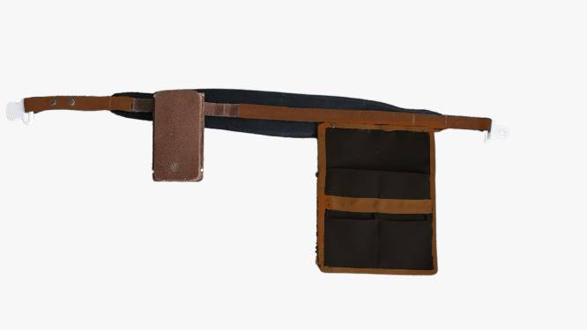 Imagen del Producto |  |  |  | 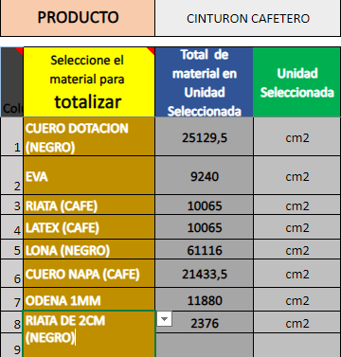 Imagen de tabla para calculo de áreas
 | INSTRUCTOR ENCARGADO |  | Diego Pulgarin |  |  |  |  | CÉDULA |  |  | #N/A |  |  | 125
 | PROGRAMA |  | PRODUCCION MARROQUINERIA |  |  |  |  | FICHA(#) |  |  | SGPS 12520-2024 |  |  | Ancho(cm)
NOMBRE DEL PRODUCTO |  | CINTURON CAFETERO |  |  |  |  |  | Destinación específica |  |  | Marroquinería Formación |  |  | 38.5
VALOR DE UNA UNIDAD ($) |  | 16,406 |  |  | CANTIDAD A PRODUCIR |  | 15 |  | VALOR PRODUCCION($) |  | 246,084 |  |  | Profundidad (cm)

Celdas en Canela son LISTAS desplegables
Solo celdas en naranja son editables
Celdas Grises no son Editables
Categoria del Insumo |  | MATERIALES E INSUMOS. |  |  |  |  |  |  |  |  | UNIDAD DE MEDIDA | CANTIDAD PEDIDA para: Un solo producto |  | Plano
 |  |  |  |  |  |  |  |  |  |  |  |  |  | Ayuda de Cálculo |  | 0.07 |  | 0.000
 |  |  |  |  |  |  |  |  |  |  |  |  |  | Entregar | Observaciones |  | Valor materiales (S)
QUÍMICOS |  | Limpiador at20 |  |  |  |  |  |  |  |  | gal | 0.0083 |  | 0 |  |  | -
ADHESIVOS_Solventes |  | SOLUCIÓN DE CAUCHO |  |  |  |  |  |  |  |  | ml | 126 |  | 1,890 |  |  | 14,181
HERRAMIENTAS_ |  | ENTINTADOR DE LAPIZ + PALA PARA TRABAJAR BORDE PARA CUERO A MANO |  |  |  |  |  |  |  |  | U | 0.26 |  | 4 |  |  | 189,865
HERRAMIENTAS_ |  | MARTILLO DE ZAPATERIA MONTAJE ROJO _ |  |  |  |  |  |  |  |  | U | 0.1 |  | 2 |  |  | -
HERRAMIENTAS_ |  | SACABOCADO PIRIGALLO |  |  |  |  |  |  |  |  | U | 0.2 |  | 3 | #5, #6, #7 (UNO DE CADA UNO
HERRAMIENTAS_ |  | PINCELES LENGUA DE GATO |  |  |  |  |  |  |  |  | U | 0.4 |  | 6 | 2CM O 1,5CM
QUÍMICOS |  | Tinta marroquinera negra |  |  |  |  |  |  |  |  | gal | 0.017 |  | 0 | NEGRO Y CAFE (500ml de cada color) |  | -
QUÍMICOS |  | Limpiador para acabados |  |  |  |  |  |  |  |  | gal | 0.033 |  | 0 |  |  | -
INSUMOS_COMPL_ |  | ENVASE PLASTICO 1 LITRO |  |  |  |  |  |  |  |  | U | 0.1 |  | 2 |  |  | 1,850
SECUNDARIO_MEDULAR |  | HILO NYLON #40 |  |  |  |  |  |  |  |  | Cono | 0.1 |  | 2 | CAFE Y NEGRO (uno de cada color) |  | 10,900
SECUNDARIO_MEDULAR |  | HILO NYLON #60 |  |  |  |  |  |  |  |  | Cono | 0.1 |  | 2 | CAFE Y NEGRO (uno de cada color) |  | 10,900
QUÍMICOS |  | Cemento de contacto |  |  |  |  |  |  |  |  | gal | 0.066 |  | 1 |  |  | -
HERRAJES |  | ARGOLLA PAVONADA 1 1/2 ALAMBRE |  |  |  |  |  |  |  |  | U | 2 |  | 30 |  |  | 9,139
QUÍMICOS |  | Sellafix |  |  |  |  |  |  |  |  | ml | 33.3 |  | 499 |  |  | -
INSUMOS_COMPL_ |  | AGUJA CORTA CABO GRUESO 110 |  |  |  |  |  |  |  |  | U | 0.066 |  | 1 |  |  | 340
INSUMOS_COMPL_ |  | AGUJA CORTA CABO DELGADO 110 |  |  |  |  |  |  |  |  | U | 0.066 |  | 1 |  |  | 340
HERRAJES |  | REMACHE SENCILLO # 4 PAVÓN |  |  |  |  |  |  |  |  | U | 5 |  | 75 |  |  | 8,568
HERRAMIENTAS_ |  | SACABOCADO TRINCHETE NO 0 |  |  |  |  |  |  |  |  | g |  |  | -
SECUNDARIO_MEDULAR |  | ODENA 1,1 mm |  |  |  |  |  |  |  |  | cm2 |  |  | -
SECUNDARIO_MEDULAR |  | lAMBRILLA 3 mm ( EVA) |  |  |  |  |  |  |  |  | cm2 |  |  | - |  |  | -
SECUNDARIO_MEDULAR |  | REATA DE ALGODON 2 '' |  |  |  |  |  |  |  |  | cm |  |  | -
CUERO |  | DOTACION |  |  |  |  |  |  |  |  | dm2 | 0.26 |  | 4 |  |  | 975

Recomendación: |  | Descargar el archivo en aplicación de escritorio, para un mejor funcionamiento!! Mantener el archivo de One Drive, como "Original para copia"
Insertar Imagen: en la ruta: Insertar/Ilustraciones/Imágenes/en este dispositivo

Instrucciones Generales |  |  |  |  |  |  |  |  |  | ADHESIVOS_Solventes |  |  | Todo lo relacionado con adhesivos, incluido los solventes
Los campos en color naranja son obligatorios, se deben registrar |  |  |  |  |  |  |  |  |  | SECUND_MEDULAR |  |  | Todos los insumos que hacen parte del producto, en un nivel secundario, o que van en la parte interna de los productos
Los campos de este color en la parte de debajo o a un lado significa que tiene una lista desplegable |  |  |  |  |  |  |  |  |  | CUERO |  |  | Solo insumos bajo esta categoría
Los campos en color gris oscuro y claro,son campos que no permiten edición( estan Bloqueados) |  |  |  |  |  |  |  |  |  | HERRAJES |  |  | Todos los insumos que cumplen esta condición
Para ingresar la fecha, solo digite asi: tecla CTRL + tecla de punto y coma(;) |  |  |  |  |  |  |  |  |  | HERRAMIENTAS |  |  | Todos los elementos necesarios para desarrollar el proceso, estos no deben hacer parte del costo
Leer cada una de las casillas con notas, como ayuda para el correcto llenado de datos |  |  |  |  |  |  |  |  |  | INSUMOS_COMPlementarios |  |  | Todos los insumos necesarios en elproceso del producto pero que no quedan dentro del producto ( ejm Agujas)
 |  |  |  |  |  |  |  |  |  | PAPELERIA_P |  |  | Todos los elementos que cumplen esta condición
 |  |  |  |  |  |  |  |  |  | SiNTETICOS_TEXTILES |  |  | Todos los insumos utilizados altenativos al cuero o forro
 |  |  |  |  |  |  |  |  |  | SUELAS |  |  | Todos los insumos que cumplen esta condición

